MT_1
Tasa de Actividad |  |  | INDICE
Área geográfica | 2016 | 2017 | 2018 | 2019 | 2020 | 2021
 | En Porcentaje
Total Buenos Aires | 45.1 | 45.4 | 46.4 | 45.9 | 40.5 | 45.7
Total 6 aglomerados urbanos | 45.7 | 46.4 | 46.9 | 46.4 | 40.1 | 45.9

MT_2
Tasa de Empleo |  |  | INDICE
Área geográfica | 2016 | 2017 | 2018 | 2019 | 2020 | 2021
 | En Porcentaje
Total Buenos Aires | 40.6 | 41.3 | 41.0 | 40.7 | 35.0 | 41.7
Total 6 aglomerados urbanos | 41.1 | 41.8 | 41.8 | 41.0 | 34.0 | 41.7
 | 0.5 | 0.5 | 0.8 | 0.3 | -1.0 | 0.0

MT_3
Tasa de Desocupación |  |  | INDICE
Área geográfica | 2016 | 2017 | 2018 | 2019 | 2020 | 2021
 | En Porcentaje
Total Buenos Aires | 9.9 | 9.0 | 11.5 | 11.4 | 13.5 | 8.7
Total 6 aglomerados urbanos | 10.3 | 9.9 | 10.9 | 11.6 | 13.9 | 9.3

MT_TBG
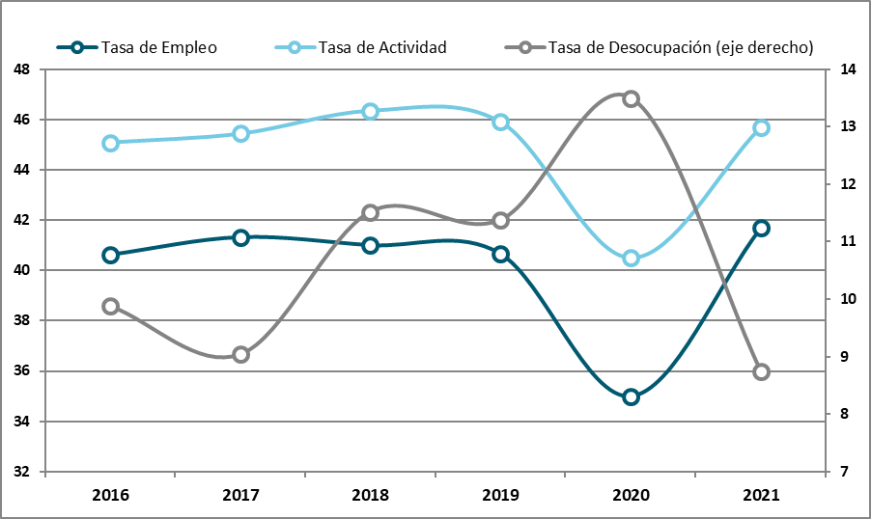
Tasas básicas de Mercado Laboral | INDICE

MT_4
Tasa de ocupados demandantes |  |  | INDICE
Área geográfica | 2016 | 2017 | 2018 | 2019 | 2020 | 2021
 | En Porcentaje
Total Buenos Aires | 16.3 | 16.5 | 18.1 | 18.8 | 12.1 | 16.1
Total 6 aglomerados urbanos | 16.6 | 17.2 | 18.6 | 18.6 | 12.3 | 16.7

MT_5
Tasas de subocupación demandante y no demandante |  |  | INDICE
Área geográfica | 2016 | 2017 | 2018 | 2019 | 2020 | 2021
 | En Porcentaje
Total Buenos Aires | 12.0 | 11.1 | 13.3 | 13.7 | 12.6 | 12.3
Subocupación demandante | 8.3 | 8.0 | 8.9 | 9.5 | 6.8 | 8.0
Subocupación No demandante | 3.8 | 3.2 | 4.4 | 4.3 | 5.8 | 4.3
Total 6 aglomerados urbanos | 11.9 | 11.8 | 13.4 | 13.0 | 13.1 | 12.4
Subocupación demandante | 8.2 | 8.5 | 9.3 | 9.5 | 7.0 | 8.4
Subocupación No demandante | 3.7 | 3.3 | 4.1 | 3.5 | 6.1 | 4.0

Total Buenos Aires

MT_6
Tasa de sobreocupación horaria |  | INDICE
Área geográfica | 2016 | 2017 | 2018 | 2019 | 2020 | 2021
 | En Porcentaje
Total Buenos Aires | 33.0 | 33.4 | 31.3 | 30.5 | 20.1 | 26.2
Total 6 aglomerados urbanos | 31.4 | 31.9 | 30.6 | 29.9 | 19.9 | 25.6

MT_7
Asalariados y Asalariados sin descuento jubilatorio |  | INDICE
Total Buenos Aires | 2016 | 2017 | 2018 | 2019 | 2020 | 2021
Total Buenos Aires | En Porcentaje
Asalariados | 74.5 | 74.4 | 74.4 | 72.9 | 73.3 | 72.6
Asalariados sin descuento jubilatorio | 36.6 | 36.5 | 36.6 | 36.0 | 27.4 | 34.3 | -8.6
Asalariados con descuento jubilatorio | 63.5 | 63.5 | 63.4 | 64.0 | 72.6 | 65.7

Total Buenos Aires

Total Buenos Aires | 2016 | 2017 | 2018 | 2019 | 2020 | 2021
Total Buenos Aires | En Porcentaje
Asalariados | 4,925 | 5,063 | 5,073 | 4,980 | 4,355 | 5,188
Asalariados sin descuento jubilatorio | 1,800 | 1,848 | 1,858 | 1,791 | 1,192 | 1,780
Asalariados con descuento jubilatorio | 3,125 | 3,215 | 3,215 | 3,189 | 3,163 | 3,409

MT_8
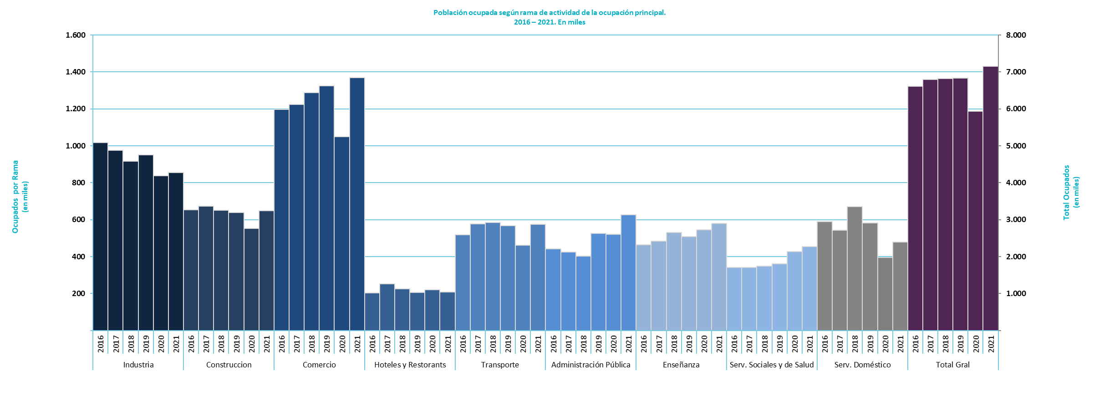
Población ocupada segun rama de actividad de la ocupacion principal - 2016 | INDICE

MT_9
Tasa de actividad. Indicadores de la población de 14 años y más |  |  | INDICE
Indicador | Total Buenos Aires
 | 2016 | 2017 | 2018 | 2019 | 2020 | 2021
 | En Porcentaje
Tasa de actividad | 57.3 | 57.7 | 58.7 | 57.9 | 52.8 | 58.8
Tasa de actividad de mujeres | 46.9 | 45.8 | 48.8 | 47.0 | 43.1 | 48.9
Tasa de actividad de varones | 68.9 | 70.3 | 69.4 | 69.6 | 63.6 | 69.4
Tasa de actividad mujeres hasta 29 años | 41.6 | 38.7 | 40.0 | 39.6 | 34.9 | 40.3
Tasa de actividad mujeres de 30 a 64 años | 63.6 | 63.5 | 67.3 | 64.4 | 58.6 | 67.1
Tasa de actividad varones hasta 29 años | 56.5 | 61.0 | 57.4 | 60.1 | 49.5 | 51.6
Tasa de actividad varones de 30 a 64 años | 92.0 | 91.7 | 90.4 | 89.9 | 83.5 | 91.8
Tasa de actividad de mujeres Total 6 aglomerados urbanos | 47.1 | 46.3 | 49.1 | 47.4 | 42.7 | 49.9
Tasa de actividad de varones Total 6 aglomerados urbanos | 70.2 | 69.1 | 70.7 | 70.5 | 63.2 | 68.9

MT_10
Tasa de empleo. Indicadores de la población de 14 años y más |  |  | INDICE
Indicador | Total Buenos Aires
 | 2016 | 2017 | 2018 | 2019 | 2020 | 2021
 | En Porcentaje
Tasa de empleo | 51.7 | 52.5 | 51.9 | 51.3 | 45.7 | 53.7
Tasa de empleo de mujeres | 42.1 | 41.0 | 42.6 | 40.9 | 36.1 | 44.0
Tasa de empleo de varones | 62.3 | 64.8 | 62.0 | 62.5 | 56.3 | 64.0
Tasa de empleo mujeres hasta 29 años | 31.9 | 30.3 | 30.8 | 28.8 | 24.3 | 32.9
Tasa de empleo mujeres de 30 a 64 años | 59.8 | 59.0 | 60.9 | 58.8 | 51.5 | 62.0
Tasa de empleo varones hasta 29 años | 47.2 | 50.7 | 46.7 | 47.9 | 39.2 | 43.2
Tasa de empleo varones de 30 a 64 años | 85.4 | 87.9 | 83.6 | 84.3 | 76.6 | 87.1
Tasa de empleo de mujeres Total 6 aglomerados urbanos | 41.9 | 41.7 | 43.0 | 41.1 | 35.9 | 44.8
Tasa de empleo de varones Total 6 aglomerados urbanos | 63.4 | 63.5 | 63.8 | 63.3 | 55.4 | 63.0

MT_11
Tasa de Desocupación. Indicadores de la población de 14 años y más |  |  | INDICE
 | Total Buenos Aires
 | 2016 | 2017 | 2018 | 2019 | 2020 | 2021
 | En Porcentaje
Tasa de desocupación | 9.9 | 9.0 | 11.5 | 11.4 | 13.5 | 8.7
Tasa de desocupación de mujeres | 10.3 | 10.6 | 12.7 | 13.0 | 16.2 | 10.1
Tasa de desocupación de varones | 9.6 | 7.9 | 10.6 | 10.2 | 11.4 | 7.7
Tasa de desocupación mujeres hasta 29 años | 23.3 | 21.7 | 23.1 | 27.5 | 30.3 | 18.3
Tasa de desocupación mujeres de 30 a 64 años | 6.0 | 7.1 | 9.5 | 8.6 | 12.1 | 7.7
Tasa de desocupación varones hasta 29 años | 16.4 | 16.8 | 18.7 | 20.4 | 20.8 | 16.2
Tasa de desocupación varones de 30 a 64 años | 7.2 | 4.2 | 7.6 | 6.3 | 8.3 | 5.1
Tasa de desocupación de mujeres Total 6 aglomerados urbanos | 11.1 | 11.4 | 12.5 | 13.4 | 16.0 | 10.2
Tasa de desocupación de varones Total 6 aglomerados urbanos | 9.7 | 8.8 | 9.8 | 10.3 | 12.3 | 8.6

D_1
Brecha de ingresos por medianas y promedios del ingreso per cápita familiar |  |  |  |  | INDICE

Área geográfica | 2016 | 2017 | 2018 | 2019 | 2020 | 2021
Total Buenos Aires
Mediana decil 10 / decil 1 | 16 | 16 | 17 | 17 | 20 | 15
Promedio decil 10 / decil 1 | 21 | 19 | 20 | 23 | 26 | 21
Total 6 aglomerados urbanos
Mediana decil 10 / decil 1 | 16 | 16 | 16 | 20 | 17 | 15
Promedio decil 10 / decil 1 | 21 | 19 | 20 | 26 | 25 | 21

D_2
Coeficiente de Gini del ingreso per cápita familiar |  |  |  |  | INDICE

Área geográfica | 2016 | 2017 | 2018 | 2019 | 2020 | 2021
Total Buenos Aires | 0.434 | 0.406 | 0.423 | 0.435 | 0.453 | 0.431
Total 6 aglomerados urbanos | 0.431 | 0.411 | 0.414 | 0.442 | 0.457 | 0.432

Coeficiente de Gini del ingreso per cápita familiar

PO_PR
Pobreza e indigencia. Población de referencia Provincia de Buenos Aires. |  |  |  | INDICE
Total Buenos Aires | 2016 | 2017 | 2018 | 2019 | 2020 | 2021
 | En miles
Total
Personas | 16,279 | 16,450 | 16,623 | 16,801 | 16,973 | 17,137
Hogares | 5,215 | 5,327 | 5,329 | 5,478 | 5,321 | 5,379
Pobreza
Personas | 5,291 | 4,210 | 4,800 | 5,951 | 7,593 | 7,173
Hogares | 1,252 | 965 | 1,187 | 1,472 | 1,836 | 1,724
Indigencia
Personas | 1,301 | 974 | 1,146 | 1,495 | 2,493 | 1,698
Hogares | 327 | 242 | 290 | 370 | 601 | 411

Área geográfica | 2016 | 2017 | 2018 | 2019 | 2020 | 2021
 | En miles
Total Buenos Aires
Personas Pobres | 5,291 | 4,210 | 4,800 | 5,951 | 7,593 | 7,173
Personas Pobres no Indigentes | 3,989 | 3,236 | 3,654 | 4,456 | 5,100 | 5,474
Personas Indigentes | 1,301 | 974 | 1,146 | 1,495 | 2,493 | 1,698

PO_1
Tasa de Pobreza | INDICE
Área geográfica | 2016 | 2017 | 2018 | 2019 | 2020 | 2021
 | En Porcentaje
Total Buenos Aires
Hogares | 24.0 | 18.1 | 22.3 | 26.9 | 34.5 | 32.1
Personas | 32.5 | 25.6 | 28.9 | 35.4 | 44.7 | 41.9
Total 6 aglomerados urbanos
Hogares | 24.8 | 19.2 | 23.3 | 27.6 | 35.7 | 33.2
Personas | 33.9 | 26.9 | 30.1 | 35.7 | 45.5 | 42.3
Personas Pobres
 | Resto de Buenos Aires | Total Buenos Aires | Total 6 aglomerados urbanos
2016 |  | 32.5 | 33.9
2017 |  | 25.6 | 26.9
2018 |  | 28.9 | 30.1
2019 |  | 35.4 | 35.7
2020 |  | 44.7 | 45.5
2021 |  | 41.9 | 42.3

PO_2
Tasa de Indigencia | INDICE
Área geográfica | 2016 | 2017 | 2018 | 2019 | 2020 | 2021
 | En Porcentaje
Total Buenos Aires
Hogares | 6.3 | 4.6 | 5.4 | 6.8 | 11.3 | 7.6
Personas | 8.0 | 5.9 | 6.9 | 8.9 | 14.7 | 9.9
Total 6 aglomerados urbanos
Hogares | 6.2 | 4.3 | 5.7 | 7.7 | 11.7 | 7.7
Personas | 7.9 | 5.8 | 7.3 | 10.1 | 14.9 | 9.6
Personas Indigentes
 | Resto de Buenos Aires | Total Buenos Aires | Total 6 aglomerados urbanos
2016 |  | 8.0 | 7.9
2017 |  | 5.9 | 5.8
2018 |  | 6.9 | 7.3
2019 |  | 8.9 | 10.1
2020 |  | 14.7 | 14.9
2021 |  | 9.9 | 9.6

CO_4
Hogares según tipo de cobertura médica de sus miembros |  |  |  | INDICE
Área geográfica |  | 2016 | 2017 | 2018 | 2019 | 2020 | 2021
Total Buenos Aires
Todos con obra social, mutual y/o servicio de emergencia |  | 62.5 | 63.9 | 61.3 | 61.6 | 60.7 | 62.2
Al menos algún miembro con solo sistema público |  | 37.5 | 36.1 | 38.7 | 38.4 | 39.3 | 37.8
Al menos algún miembro con solo sistema público | Alguno con solo sistema público | 20.6 | 19.4 | 22.0 | 20.8 | 21.1 | 22.0
 | Todos con solo sistema público | 17.0 | 16.6 | 16.7 | 17.6 | 18.2 | 15.8
Total 6 aglomerados urbanos
Todos con obra social, mutual y/o servicio de emergencia |  | 61.2 | 62.1 | 60.7 | 59.9 | 58.7 | 61.4
Al menos algún miembro con solo sistema público |  | 38.8 | 37.9 | 39.3 | 40.1 | 41.3 | 38.6
Al menos algún miembro con solo sistema público | Alguno con solo sistema público | 21.8 | 21.3 | 22.4 | 21.8 | 21.7 | 23.2
 | Todos con solo sistema público | 17.0 | 16.5 | 16.9 | 18.3 | 19.6 | 15.4

Total Buenos Aires

CO_5
Clima educativo del hogar |  |  |  |  |  | INDICE
Área geográfica |  | 2016 |  | 2017 |  | 2018 |  | 2019 |  | 2020 |  | 2021
 |  | Hogares | % | Hogares | % | Hogares | % | Hogares | % | Hogares | % | Hogares | %
Total Buenos Aires
Clima educativo | Muy bajo | 457,531 | 8.8 | 358,757 | 6.8 | 298,204 | 5.6 | 359,866 | 6.6 | 273,239 | 5.2 | 210,888 | 3.9
 | Bajo | 2,254,084 | 43.5 | 2,302,872 | 43.6 | 2,311,789 | 43.8 | 2,231,017 | 41.0 | 2,083,941 | 39.3 | 1,927,455 | 36.0
 | Medio | 1,612,848 | 31.1 | 1,695,080 | 32.1 | 1,709,211 | 32.4 | 1,798,837 | 33.0 | 1,841,081 | 34.7 | 1,952,177 | 36.5
 | Alto | 474,701 | 9.2 | 565,179 | 10.7 | 574,855 | 10.9 | 631,568 | 11.6 | 647,358 | 12.2 | 764,986 | 14.3
 | Muy alto | 385,145 | 7.4 | 358,286 | 6.8 | 388,143 | 7.3 | 423,312 | 7.8 | 462,199 | 8.7 | 492,544 | 9.2
Total 6 aglomerados urbanos |  | EPH
Clima educativo | Muy bajo | 339,887 | 7.8 | 282,527 | 6.4 | 243,077 | 5.4 | 298,612 | 6.5 | 242,160 | 5.4 | 179,855 | 4.0
 | Bajo | 1,871,288 | 43.1 | 1,913,397 | 43.4 | 1,911,811 | 42.7 | 1,863,945 | 40.4 | 1,783,936 | 39.7 | 1,543,452 | 34.2
 | Medio | 1,378,069 | 31.7 | 1,400,825 | 31.8 | 1,461,765 | 32.7 | 1,515,258 | 32.8 | 1,525,177 | 34.0 | 1,655,723 | 36.7
 | Alto | 421,900 | 9.7 | 486,946 | 11.0 | 496,922 | 11.1 | 545,142 | 11.8 | 568,528 | 12.7 | 682,342 | 15.1
 | Muy alto | 334,679 | 7.7 | 323,959 | 7.3 | 362,958 | 8.1 | 395,952 | 8.6 | 371,002 | 8.3 | 446,381 | 9.9

 |  | 2,016 | 2,017 | 2,018 | 2,019 | 2,020 | 2,021
 | Muy bajo | 9% | 7% | 6% | 7% | 5% | 4%
 | Bajo | 43% | 44% | 44% | 41% | 39% | 36%
 | Medio | 31% | 32% | 32% | 33% | 35% | 37%
 | Alto | 9% | 11% | 11% | 12% | 12% | 14%
 | Muy alto | 7% | 7% | 7% | 8% | 9% | 9%

